G-6.1.
G-6.1. Gráfico de la distribución de la inversión industrial según tipo y destino final. |  | Índice

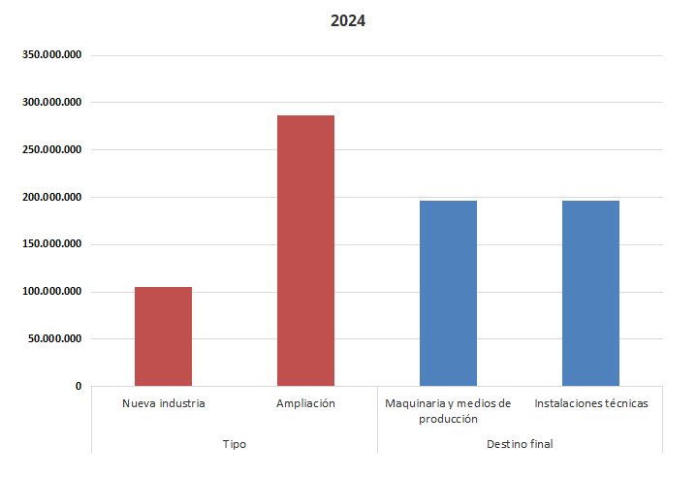

 | Fuente: Consejería de Medio Ambiente, Universidades, Investigación y Mar Menor. Dirección General de Industria, Energía y Minas

